タスク一覧
# |  |  | ファイル名 | 担当 | ITPLのSandbox | SPACECOOLのSandbox | SPACECOOLのSandboxの備考 | SPACECOOLのProduct
1 | RSシステム設定 | システムセットアップ | RSシステム設定Step一覧 -チェックリスト.xlsx | Vien | 100% | 100% | 100%を証明する最終化設定ファイルを頂けますか 8/9追記：これは？ ⇒2023/8/10：RSシステム設定Step一覧 -チェックリスト.xlsxファイルにOK・NG欄を追加しました。設定しましたステップはOK、設定してないステップはNG、今度使えないステップは対象外。各ステップに設定した結果をキャプチャで付けました。 | 0%
2 |  | 会計会社 | RSシステム設定Step一覧 -チェックリスト.xlsx | Vien | 100% | 100% | 100%を証明する最終化設定ファイルを頂けますか 8/9追記：これは？ ⇒2023/8/10：RSシステム設定Step一覧 -チェックリスト.xlsxファイルにOK・NG欄を追加しました。設定しましたステップはOK、設定してないステップはNG、今度使えないステップは対象外。各ステップに設定した結果をキャプチャで付けました。 | 0%
3 |  | Mfg Engineering | RSシステム設定Step一覧 -チェックリスト.xlsx | Vien | 100% | 100% | 100%を証明する最終化設定ファイルを頂けますか 8/9追記：これは？ ⇒2023/8/10：RSシステム設定Step一覧 -チェックリスト.xlsxファイルにOK・NG欄を追加しました。設定しましたステップはOK、設定してないステップはNG、今度使えないステップは対象外。各ステップに設定した結果をキャプチャで付けました。 | 0%
4 |  | ショップフロア | RSシステム設定Step一覧 -チェックリスト.xlsx | Vien | 100% | 100% | 100%を証明する最終化設定ファイルを頂けますか 8/9追記：これは？ ⇒2023/8/10：RSシステム設定Step一覧 -チェックリスト.xlsxファイルにOK・NG欄を追加しました。設定しましたステップはOK、設定してないステップはNG、今度使えないステップは対象外。各ステップに設定した結果をキャプチャで付けました。 | 0%
5 |  | SOのセットアップ | RSシステム設定Step一覧 -チェックリスト.xlsx | Vien | 100% | 100% | 100%を証明する最終化設定ファイルを頂けますか 8/9追記：これは？ ⇒2023/8/10：RSシステム設定Step一覧 -チェックリスト.xlsxファイルにOK・NG欄を追加しました。設定しましたステップはOK、設定してないステップはNG、今度使えないステップは対象外。各ステップに設定した結果をキャプチャで付けました。 | 0%
6 |  | POセットアップ | RSシステム設定Step一覧 -チェックリスト.xlsx | Vien | 100% | 100% | 100%を証明する最終化設定ファイルを頂けますか 8/9追記：これは？ ⇒2023/8/10：RSシステム設定Step一覧 -チェックリスト.xlsxファイルにOK・NG欄を追加しました。設定しましたステップはOK、設定してないステップはNG、今度使えないステップは対象外。各ステップに設定した結果をキャプチャで付けました。 | 0%
7 | ユーザープロファイル | アライアンス | プロファイル設定.xlsx RootStock社が対応してもらいました | Vien | 対象外 | 100% | 100%を証明するプロファイル設定一覧ファイル(？)を頂けますか 8/9追記：これは？ ⇒2023/8/11：プロファイル設定ファイルに設定したプロファイルをキャプチャで追加しました | 0%
8 |  | コーポレート | プロファイル設定.xlsx | Vien | 対象外 | 100% | 100%を証明するプロファイル設定一覧ファイル(？)を頂けますか 8/9追記：これは？ ⇒2023/8/11：プロファイル設定ファイルに設定したプロファイルをキャプチャで追加しました | 0%
9 |  | テクニカル | プロファイル設定.xlsx | Vien | 対象外 | 100% | 100%を証明するプロファイル設定一覧ファイル(？)を頂けますか 8/9追記：これは？ ⇒2023/8/11：プロファイル設定ファイルに設定したプロファイルをキャプチャで追加しました | 0%
10 |  | SC User | プロファイル設定_20230818.xlsx | Vien | 対象外 | 100% | 100%を証明するプロファイル設定一覧ファイル(？)を頂けますか 8/9追記：これは？ ⇒2023/8/11：プロファイル設定ファイルに設定したプロファイルをキャプチャで追加しました 2023/8/18:RSマスタ＆システム設定項目一覧によってSC Userというプロファイルを新規作成し、設定しました。 | 0%
11 |  | システムセットアップ | プロファイル設定_20230818.xlsx | Vien | 対象外 | 100% | 100%を証明するプロファイル設定一覧ファイル(？)を頂けますか 8/9追記：これは？ ⇒2023/8/11：プロファイル設定ファイルに設定したプロファイルをキャプチャで追加しました | 0%
12 |  | 倉庫 | プロファイル設定.xlsx | Vien | 対象外 | 100% | 100%を証明するプロファイル設定一覧ファイル(？)を頂けますか 8/9追記：これは？ ⇒2023/8/11：プロファイル設定ファイルに設定したプロファイルをキャプチャで追加しました | 0%
13 | 帳票を作成 （RootForm） | SO納品書 | SO納品書 - 20230719.docx | 右山 | 100% | 95% | 清水さんが更新しましたがレビューしていません →該当ファイルの更新は右山です | 0%
14 |  | SO出荷依頼書 | SO出荷依頼書 - 20230809.docx | 清水 | 100% | 95% | 清水さんが更新しましたがレビューしていません ⇒2023/8/10：資料を確認して更新済みです 項目のマッピングは完了しました。細かいレイアウトのレビューはまだです | 0%
15 |  | PO注文書 | PO発注書 - 20230807.docx | 清水 | 100% | 95% | 清水さんが更新しましたがレビューしていません ⇒2023/8/10：資料を確認して更新済みです 項目のマッピングは完了しました。細かいレイアウトのレビューはまだです | 0%
16 |  | SO注文書 | SO注文書 - 20230807.docx | 清水 | 100% | 95% | 清水さんが更新しましたがレビューしていません →該当について、何も私は報告受けていないので未確認です。80%ではないです。 ⇒2023/8/10：資料を確認して更新済みです 項目のマッピングは完了しました。細かいレイアウトのレビューはまだです | 0%
17 |  | SO請求書 | SO請求書 - 20230803.docx | 清水 | 100% | 80% | 清水さんが更新しましたがレビューしていません →該当について、何も私は報告受けていないので未確認です。80%ではないです。 ⇒2023/8/10：資料を確認して更新済みです。備考欄のマッピングの内容が決まっていないのでまだマッピングしていません。 | 0%
18 | レポート （RootStockのレポート） | 顧客データ(freee Import用) | SpaceCoolのレポート.xlsx | Vien | 100% | 100% | 100%を証明するファイル名を入力して頂けますか。 また、レポート名は”顧客データ(freee Import用)”にしてください。 既存の“顧客住所一覧(freee Import用)”でエクスポートしたファイル(Excel)を開くと毎回『ファイル形式と拡張子が一致しません』のエラーが出る。 ⇒レポート名を更新しました。 こちらで何回かテストしてみましたがエラーが発生しませんでした SpaceCoolのレポート.xlsxに参照 8/9追記：私はエラーまだ出ます。他の人にも確認しましたか？ 2023/8/10：そちらでレポートをエクスポートする手順とエラーのキャプチャを送って頂きますか？ 清水さんも確認しましたが問題がありません | 0%
19 |  | 請求データ(freee Import用) | SpaceCoolのレポート.xlsx | 清水 | 0% | 20% | 清水さんが更新しましたがレビューしていません レポート名は”請求データ(freee Import用)”にしてください。 ⇒2023/8/10：レポートをヘッダと明細の二つに分けて作成しています。 ヘッダ：請求データ_ヘッダー(freee連携用) 明細：請求データ_明細(freee連携用) 一時的にレポート名を設定していますが、指定のレポート名があれば教えてください。 | 0%
20 | PDFの印刷 | 在庫一覧（ロケーション＆ロット） | SpaceCoolのレポート.xlsx | Vien | 100% | 70% | どれの事ですか？伊藤さんor右山に1度でも説明した事はありますか？ ⇒ SpaceCoolのレポート.xlsxの在庫一覧（ロケーション＆ロット）シートに参照 説明したことがあります。在庫の情報（サイト、ロケーション、数量等）を確認してレポートを出るため 表示する項目（表示したい情報）をご確認ください。 8/9追記：これはレポートなのですか？RSサイトマップの1メニューでは無く？違いが分からないので教えてください。 ⇒2023/8/10：レポートではありません。在庫の情報をPDFファイルを作成することです。 RSサイトマップのメニューではないです。以上の参照するファイルにレポートを作成方法を記載しました。ご確認ください。 在庫・棚卸を管理する人が使うと思います。 2023/8/18：QA114を対応しています。 | 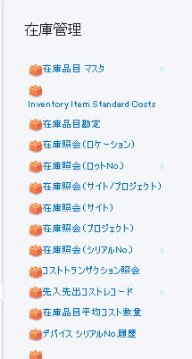 0%
21 |  | 出荷前のSO注文リスト | SpaceCoolのレポート.xlsx | Vien | 100% | 70% | どれの事ですか？伊藤さんor右山に1度でも説明した事はありますか？ ⇒SpaceCoolのレポート.xlsxの出荷前のSO注文リストシートに参照 説明したことがあります。SO明細の情報（サイト、ステータス等）を確認してレポートを出るためです。 表示する項目（表示したい情報）をご確認ください。 8/9追記：これはレポートなのですか？レポートの項目一覧は伊藤さんと確定したのですか？私は一緒に確定した覚えは無いです。 ⇒2023/8/10：レポートではありません。SO明細の情報をPDFファイルを作成することです。 このPDFは倉庫を管理する人が使うと思います。伊藤様と右山様とPDFの項目を確認して欲しいです。 2023/8/18：QA114を対応しています。 | 0%
22 | AppLauncher（7つ） | 受注 | アプリランチャーの画面リスト.xlsx | Vien | 対象外 | 80% | アプリを作成しましたがまだレビューされていません 7月のOTで少し更新してますが、そもそもどのメニューを各APPLauncherに割り当てるのか一覧化し、その内容を合意(伊藤さん・右山)してください。 ⇒アプリランチャーの画面リスト.xlsx」をご参照ください。ファイル内にアプリ名、アプリのナビゲーション項目、追加された項目が記載されています（画面の構成やリストビューの総合はまだ完了していません） 8/9追記：「アプリランチャー一覧」シートに纏めて頂いた各ナビゲーション項目について、何の利用用途時に使うのか列追加して追記して頂けますか。 ⇒2023/8/10：用途の列を追加しました。(受注～請求書) | 0%
23 |  | 出荷 | アプリランチャーの画面リスト.xlsx | Vien | 対象外 | 80% | アプリを作成しましたがまだレビューされていません 7月のOTで少し更新してますが、そもそもどのメニューを各APPLauncherに割り当てるのか一覧化し、その内容を合意(伊藤さん・右山)してください。 | 0%
24 |  | 生産計画・製造 | アプリランチャーの画面リスト.xlsx | Vien | 対象外 | 80% | アプリを作成しましたがまだレビューされていません 7月のOTで少し更新してますが、そもそもどのメニューを各APPLauncherに割り当てるのか一覧化し、その内容を合意(伊藤さん・右山)してください。 | 0%
25 |  | 調達 | アプリランチャーの画面リスト.xlsx | Vien | 対象外 | 80% | アプリを作成しましたがまだレビューされていません 7月のOTで少し更新してますが、そもそもどのメニューを各APPLauncherに割り当てるのか一覧化し、その内容を合意(伊藤さん・右山)してください。 | 0%
26 |  | 在庫・棚卸 | アプリランチャーの画面リスト.xlsx | Vien | 対象外 | 80% | アプリを作成しましたがまだレビューされていません 7月のOTで少し更新してますが、そもそもどのメニューを各APPLauncherに割り当てるのか一覧化し、その内容を合意(伊藤さん・右山)してください。 | 0%
27 |  | マスタ | アプリランチャーの画面リスト.xlsx | Vien | 対象外 | 80% | アプリを作成しましたがまだレビューされていません 7月のOTで少し更新してますが、そもそもどのメニューを各APPLauncherに割り当てるのか一覧化し、その内容を合意(伊藤さん・右山)してください。 | 0%
28 |  | 請求書 | アプリランチャーの画面リスト.xlsx | Vien | 対象外 | 80% | アプリを作成しましたがまだレビューされていません 7月のOTで少し更新してますが、そもそもどのメニューを各APPLauncherに割り当てるのか一覧化し、その内容を合意(伊藤さん・右山)してください。 | 0%
29 | SendMail機能 |  | Rootforms発注書メール自動送信_V1_0.docx | Vien | 100% | 80% | RootStock社が対応してもらいましたがメールのフォマットをまだ決めていません フォーマットを誰とどう決めていくのか教えて下さい 2023/8/7：SendMail機能シートに参照 8/9追記：具体的に何の情報の提供が必要なのか、もう少し詳しく指示して頂けますか。どの情報を提供すれば良いのかがよくわかりません。 ⇒2023/8/10：メールの件名と本文が必要です。 SendMail機能シートの赤枠部分の内容を教えてください | 0%
30 | Chatter機能 |  | Chatter表示設定.pptx | Vien | 100% | 100% | 森田さんに設定してもらいました。マニュアルを持っていますが調べていません。 | 0%
31 | RSマスタ＆システム設定 | ファイルのデータを更新、確認 | RSマスタ＆システム設定項目一覧 - 20230807.xlsx | Vien | 対象外 | 80% | 七月のWSした後資料、データ等をまだ貰っていませんので更新していません 6月末時点の最終版をもらっていないので更新が図れません。まずはマスタ管理されていた最終版を提供ください。 ⇒2023/8/7：ファイルをメールで送ります。 8/9追記：頂いたファイル確認した更新いたします。少々お待ちください。 ⇒2023/8/18：コメントを追加しました。ご確認ください。（仕入先マスタ、BOMマスタ、品目仕入先マスタシート） | 0%
32 |  | マスターデータを環境に登録 | RSマスタ＆システム設定項目一覧 - 20230807.xlsx | Vien | 対象外 | 80% | 七月のWSした後資料、データ等をまだ貰っていませんので更新していません 6月末時点の最終版をもらっていないので更新が図れません。まずはマスタ管理されていた最終版を提供ください。 ⇒2023/8/7：ファイルではなくて、Sandbox環境にデータなどを登録することですが以上のファイルの最新版があればSandbox環境に登録します。 8/9追記：頂いたファイル確認した更新いたします。少々お待ちください。 2023/8/18：頂いたデータを環境に更新しましたが、ご確認をもらいましたら再更新致します。 | 0%
33 | Flow | 倉庫ユーザー向け機能制限 | ？ | Vien | 0% | 0% | まだ調べていません 現時点対応不要です。Pendingアイテムとしてください。 ⇒2023/8/7：承知しました。 | 0%
34 |  | SOを登録際に特定ユーザに通知 | ？ | Vien | 0% | 0% | まだ調べていません | 0%
35 | 業務フローを確認 | 新業務フロー(受注) | 新業務フロー_詳細業務_v0.32.xlsx | Uyama | 対象外 | 100% | 右山更新中。8/7更新版SPACECOOL社提出予定。 | 0%
36 |  | 新業務フロー(出荷) | 新業務フロー_詳細業務_v0.32.xlsx | Uyama | 対象外 | 100% | 右山更新中。8/7更新版SPACECOOL社提出予定。 | 0%
37 |  | 新業務フロー(生産計画-製造) | 新業務フロー_詳細業務_v0.32.xlsx | Uyama | 対象外 | 100% | 右山更新中。8/7更新版SPACECOOL社提出予定。 | 0%
38 |  | 新業務フロー(調達) | 新業務フロー_詳細業務_v0.32.xlsx | Uyama | 対象外 | 80% | ＃00056372 問題：複数ロットを入力する場合、エラーが発生することです。 ケースの回答をもらいましたが解決できていません 解決出来なかったですか？北川さんから解消したと回答きてましたが。いつトライして解決できなかったのか教えてください。 ⇒2023/8/4、RSチームからケースを解決するためのアプリの更新についての回答を受け取った後、私は確認しましたが、エラーはまだ残っていました。2023/8/7再度確認したところ、もはやエラーがなくなっていました。 右山更新中。8/7更新版SPACECOOL社提出予定。 | 0%
39 |  | 新業務フロー(在庫-棚卸) | 新業務フロー_詳細業務_v0.32.xlsx | Uyama | 対象外 | 80% | ＃00056372 問題：複数ロットを入力する場合、エラーが発生することです。 ケースの回答をもらいましたが解決できていません 解決出来なかったですか？北川さんから解消したと回答きてましたが。いつトライして解決できなかったのか教えてください。 ⇒2023/8/4、RSチームからケースを解決するためのアプリの更新についての回答を受け取った後、私は確認しましたが、エラーはまだ残っていました。2023/8/7再度確認したところ、もはやエラーがなくなっていました。 右山更新中。8/7更新版SPACECOOL社提出予定。 | 0%
40 |  | 新業務フロー(マスタ) | 新業務フロー_詳細業務_v0.32.xlsx | Uyama | 対象外 | 100% | 右山更新中。8/7更新版SPACECOOL社提出予定。 | 0%
41 |  | 新業務フロー(請求書) | 新業務フロー_詳細業務_v0.32.xlsx | Uyama | 対象外 | 100% | 右山更新中。8/7更新版SPACECOOL社提出予定。 | 0%

SendMail機能
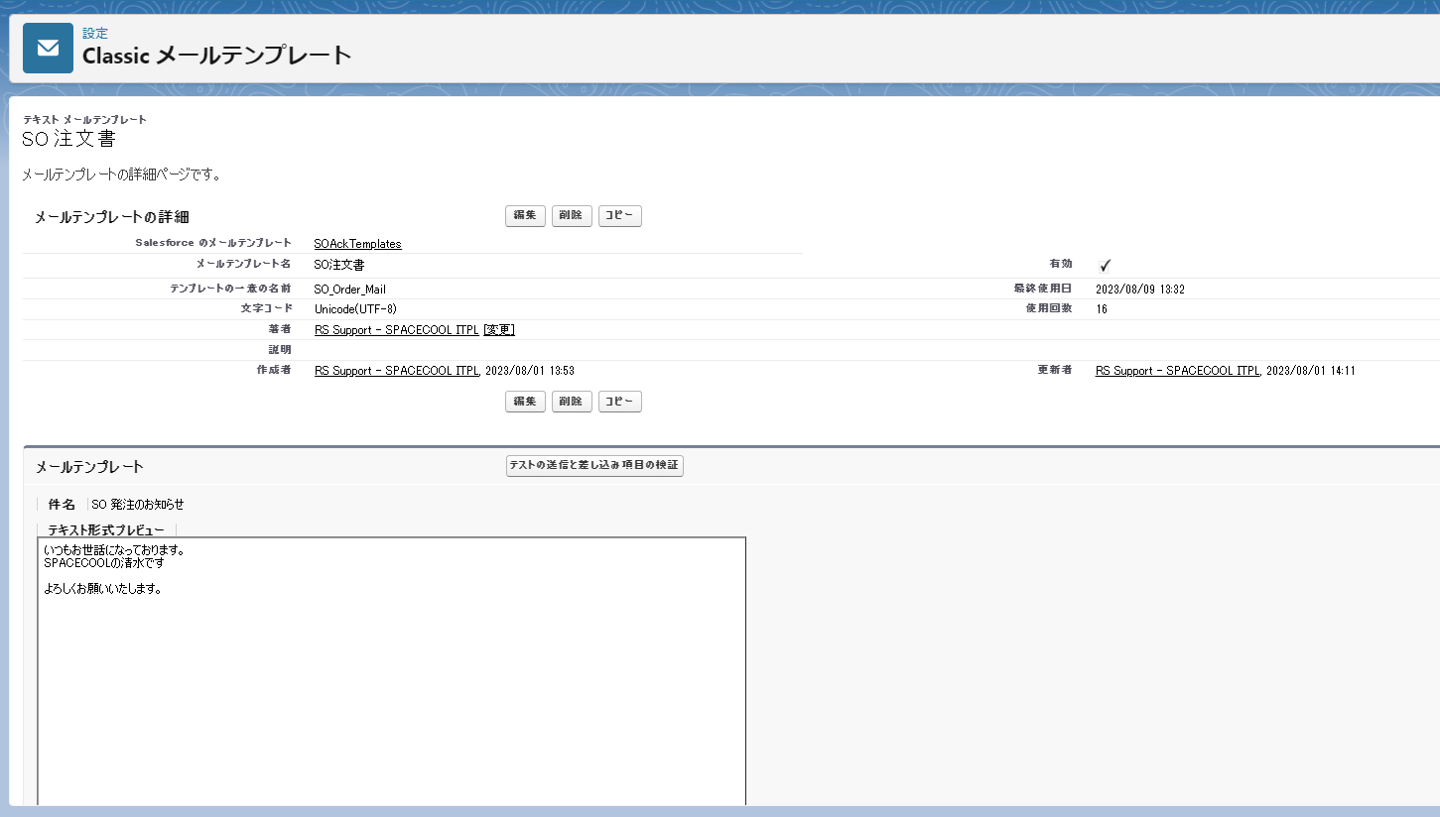
PO発注、SO注文、SO出荷依頼、SO納品、SO請求の帳票をメールで送信するとき、メール標題、本文は何でしょうか
以下のキャプチャによって、私のデモです。
お客様に内容を確認していただけるようお願いいたします。標題と本文をメールに設定する必要があります。

